Rutinas
Nivel físico | Días de entreno | Objetivo | Hombro | Trapecio | Espalda | Pecho | Bíceps | Tríceps | Abdomen | Cuadriceps | Femoral | Gluteo | Pantorilla | Lesiones
Intermedio | 1 a 3 | Mantenimiento | 2 | 0 | 2 | 0 | 2 | 2 | 0 | 2 | 2 | 2 | 2

Volúmen de entrenamiento en mantenimiento | Número de series por músculo a la semana |  | 0-6 | 2022-12-01 | 8 | 8 | 0-6 | 0-4 | 0 | 6 | 4 | 0 | 0-6
 | Por sesión segun la frecuencia |  | 3 |  | 4 |  | 3 | 2 |  | 3 | 2 | 0 | 3

Repeticiones | Minimas |  | 8 | 8 | 6 | 4 | 8 | 8 | 8 | 6 | 6 | 6 | 8
 | Máximas |  | 20 | 20 | 20 | 20 | 15 | 20 | 20 | 20 | 20 | 20 | 20

Músculos que quiere entrenar de la parte superior | Hombro, espalda, bíceps, tríceps
Frecuencia | 2

Músculos que quiere entrenar de la parte inferior | Cuadríceps, gluteos, femoral y pantorrilla
Frecuencia | 2

Nivel físico | Días de entreno | Objetivo | Hombro | Trapecio | Espalda | Pecho | Bíceps | Tríceps | Abdomen | Cuadriceps | Femoral | Gluteo | Pantorilla | Lesiones
Intermedio | 3 a 6 | Ganar musculo | 2 | 2 | 2 | 2 | 2 | 2 | 0 | 2 | 2 | 2 | 2

Volúmen de entrenamiento ganancia muscular | Número de series por músculo a la semana |  | 2022-08-06 | 2022-12-01 | 10-14 | 2022-12-10 | 8-14 | 2022-10-06 | 1-15 | 2022-12-08 | 2022-10-06 | 0-4 | 2022-12-08
 | Por sesión segun la frecuencia |  | 4 | 6 | 6 | 6 | 6 | 4 | 0 | 6 | 4 | 2 | 4

Repeticiones | Minimas |  | 8 | 8 | 6 | 4 | 8 | 8 | 8 | 6 | 6 | 6 | 8
 | Máximas |  | 20 | 20 | 20 | 20 | 15 | 20 | 20 | 20 | 20 | 20 | 20
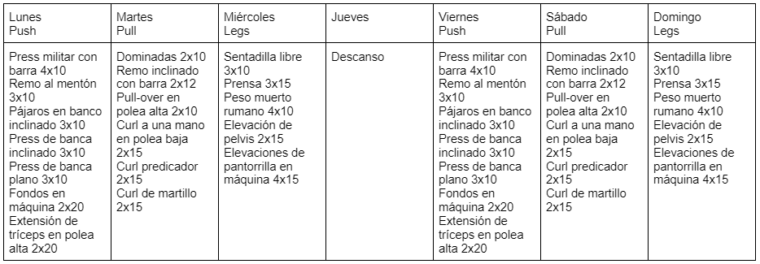
Músculos que quiere entrenar de la parte superior | Hombro, trapecio, espalda, pecho, bíceps, tríceps
Frecuencia | 2

Músculos que quiere entrenar de la parte inferior | Cuadriceps, femoral, glúteo, pantorrilla
Frecuencia | 2

Nivel físico | Días de entreno | Objetivo | Hombro | Trapecio | Espalda | Pecho | Bíceps | Tríceps | Abdomen | Cuadriceps | Femoral | Gluteo | Pantorilla | Lesiones
Avanzado | 3 a 6 | Competir | 1 | 1 | 1 | 1 | 1 | 1 | 1 | 2 | 2 | 2 | 1

Volúmen de entrenamiento ganancia muscular | Número de series por músculo a la semana |  | 16-22 | 12-20 | 14-22 | 12-20 | 14-20 | 10-14 | 16-20 | 12-18 | 10-16 | 2022-12-04 | 12-16
 | Por sesión segun la frecuencia |  | 18 | 15 | 16 | 18 | 16 | 12 | 16 | 8 | 7 | 6 | 12

Repeticiones | Minimas |  | 8 | 8 | 6 | 4 | 8 | 8 | 8 | 6 | 6 | 6 | 8
 | Máximas |  | 20 | 20 | 20 | 20 | 15 | 20 | 20 | 20 | 20 | 20 | 20
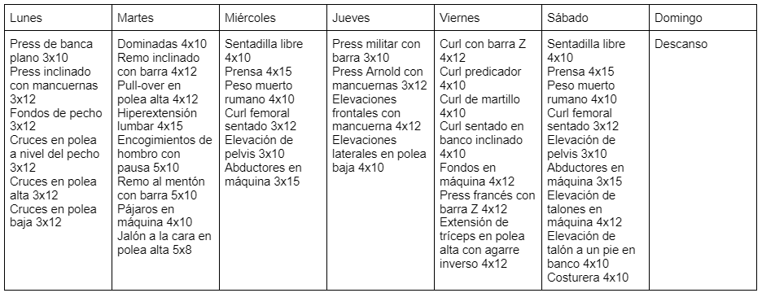
Músculos que quiere entrenar de la parte superior | Hombro, trapecio, espalda, pecho, bíceps, tríceps, abdomen
Frecuencia | 1

Músculos que quiere entrenar de la parte inferior | Cuadriceps, femoral, glúteo, pantorrilla
Frecuencia | 2 y 1

Nivel físico | Días de entreno | Objetivo | Hombro | Trapecio | Espalda | Pecho | Bíceps | Tríceps | Abdomen | Cuadriceps | Femoral | Gluteo | Pantorilla | Lesiones
Intermedio | 3 a 6 | Mantenimiento | 1 | 0 | 1 | 0 | 1 | 1 | 1 | 1 | 1 | 1 | 0 | Tobillo
 |  |  |  |  |  |  |  |  |  |  |  |  |  | Isquiosurales
Volúmen de entrenamiento mantenimiento | Número de series por músculo a la semana |  | 0-6 | 0 | 8 | 8 | 0-6 | 0-4 | 0 | 6 | 4 | 0 | 0-6
 | Por sesión segun la frecuencia |  | 6 | 0 | 8 | 0 | 6 | 4 | 0 | 6 | 4 | 0 | 0

Repeticiones | Minimas |  | 8 | 8 | 6 | 4 | 8 | 8 | 8 | 6 | 6 | 6 | 8
 | Máximas |  | 20 | 20 | 20 | 20 | 15 | 20 | 20 | 20 | 20 | 20 | 20

Músculos que quiere entrenar de la parte superior | Hombro, espalda, bíceps, tríceps, abdomen
Frecuencia | 1

Músculos que quiere entrenar de la parte inferior | Cuadriceps, femoral, glúteo
Frecuencia | 1

Nivel físico | Días de entreno | Objetivo | Hombro | Trapecio | Espalda | Pecho | Bíceps | Tríceps | Abdomen | Cuadriceps | Femoral | Gluteo | Pantorilla | Lesiones
Intermedio | 3 a 6 | Ganar musculo | 2 | 0 | 2 | 1 | 2 | 1 | 0 | 1 | 1 | 1 | 1 | Lumbar

Volúmen de entrenamiento ganancia muscular | Número de series por músculo a la semana |  | 16-22 | 12-20 | 14-22 | 12-20 | 14-20 | 10-14 | 16-20 | 12-18 | 10-16 | 2022-12-04 | 12-16
 | Por sesión segun la frecuencia |  | 9 | 0 | 9 | 20 | 8 | 12 | 0 | 16 | 16 | 12 | 12

Repeticiones | Minimas |  | 8 | 8 | 6 | 4 | 8 | 8 | 8 | 6 | 6 | 6 | 8
 | Máximas |  | 20 | 20 | 20 | 20 | 15 | 20 | 20 | 20 | 20 | 20 | 20

Músculos que quiere entrenar de la parte superior | Hombro, espalda, pecho, bíceps, tríceps
Frecuencia | 1 y 2

Músculos que quiere entrenar de la parte inferior | Cuadriceps, femoral, glúteo, pantorrilla
Frecuencia | 1

Nivel físico | Días de entreno | Objetivo | Hombro | Trapecio | Espalda | Pecho | Bíceps | Tríceps | Abdomen | Cuadriceps | Femoral | Gluteo | Pantorilla | Lesiones
Intermedio | 3 a 6 | Ganar musculo | 1 | 0 | 1 | 1 | 2 | 2 | 0 | 2 | 2 | 2 | 2

Volúmen de entrenamiento ganancia muscular | Número de series por músculo a la semana |  | 16-22 | 12-20 | 14-22 | 12-20 | 14-20 | 10-14 | 16-20 | 12-18 | 10-16 | 2022-12-04 | 12-16
 | Por sesión segun la frecuencia |  | 20 | 0 | 20 | 20 | 9 | 6 | 0 | 9 | 8 | 6 | 6

Repeticiones | Minimas |  | 8 | 8 | 6 | 4 | 8 | 8 | 8 | 6 | 6 | 6 | 8
 | Máximas |  | 20 | 20 | 20 | 20 | 15 | 20 | 20 | 20 | 20 | 20 | 20

Músculos que quiere entrenar de la parte superior | Hombro, espalda, pecho, bíceps, tríceps
Frecuencia | 1 y 2

Músculos que quiere entrenar de la parte inferior | Cuadriceps, femoral, glúteo, pantorrilla
Frecuencia | 2

